CustDev ЦА
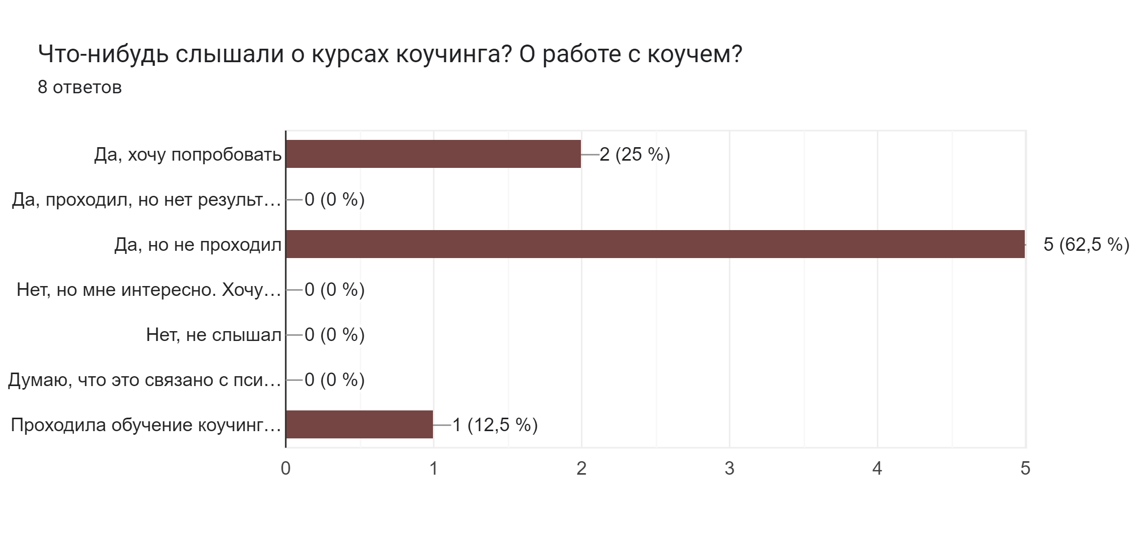
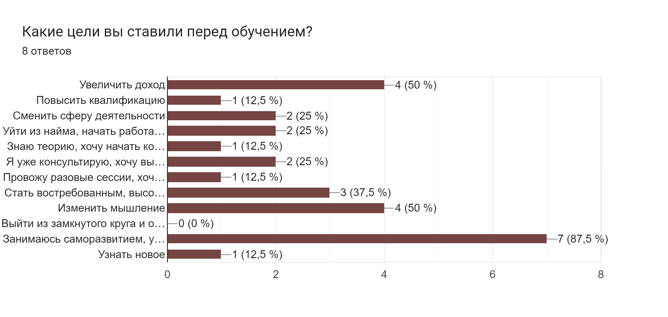
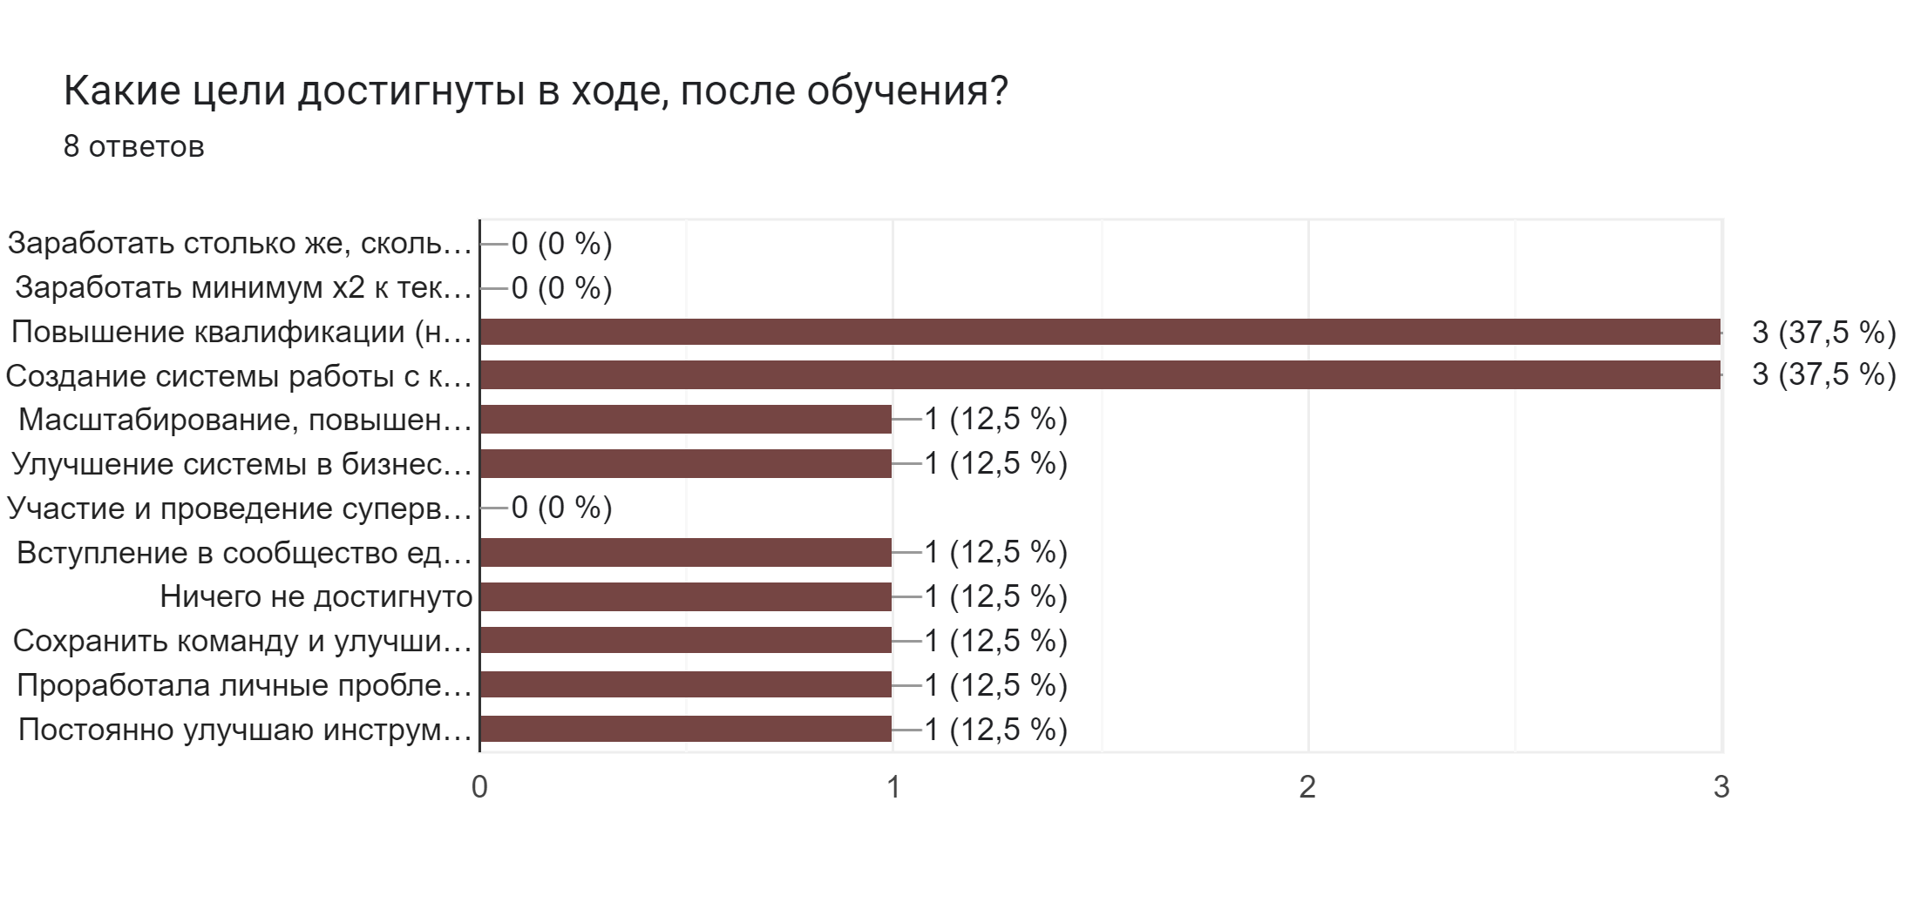
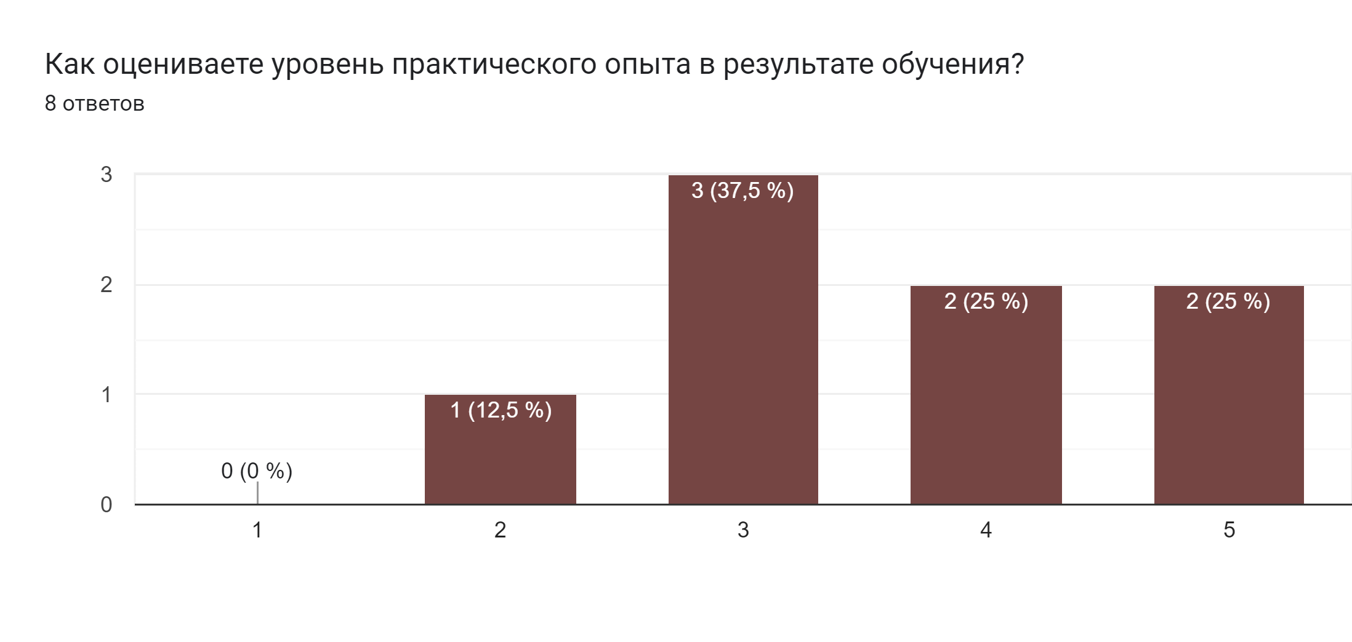
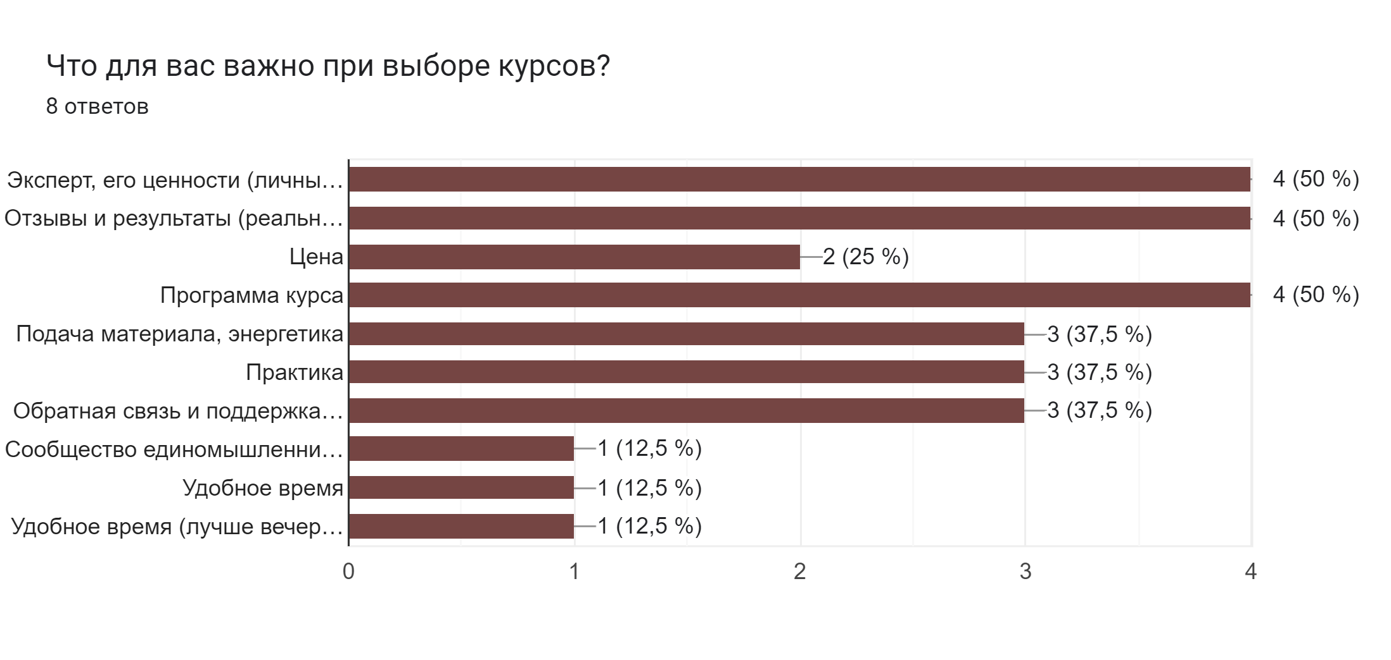
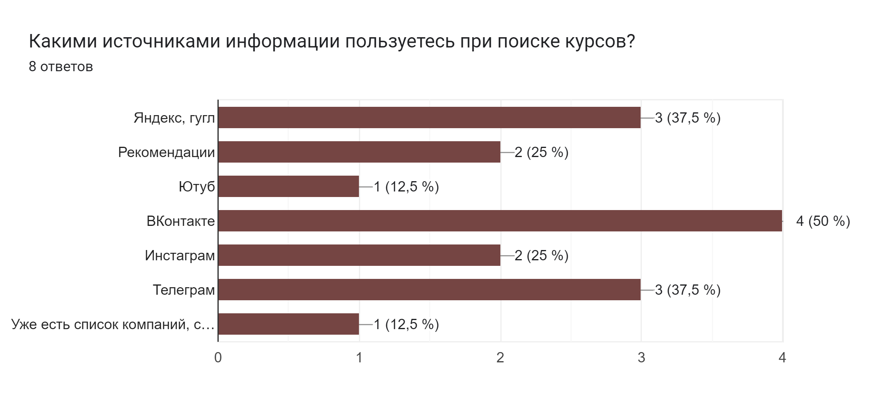
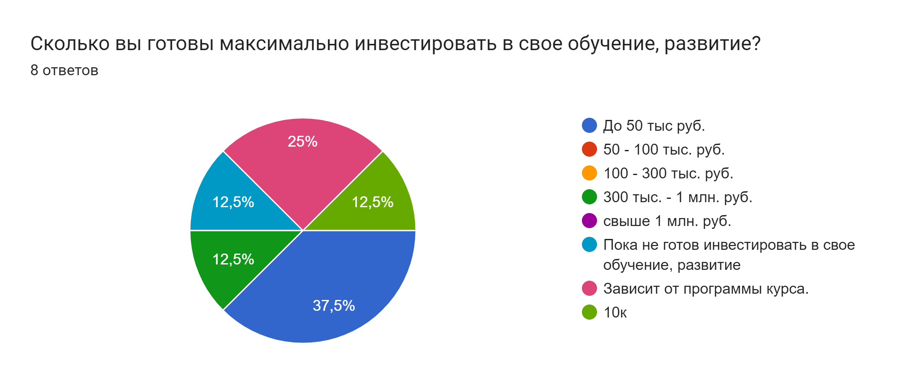
Целевая аудитория

Начинающие психологи, тренеры, коучи | Практикующие психологи, тренеры | Самозанятые, фрилансеры, начинающие бизнесмены (микро-бизнес) | Предприниматели (малый и средний бизнес) - собственники, руководители | Наставники, тренеры по бизнесу, жизни и т.д. | Холодные клиенты
Портрет: Образование - высшее, есть основная работа - наемная. По каким-то причинам работа не удовлетворяет. Ищут варианты смены профессии. Любят учиться, постоянно участвуют в развивающих тренингах, мастер-классах, марафонах, дающих новые навыки по специальности. Интересуются психологией, хотят консультировать. Психологическое образование - дополнительное или второе высшее, заочно. Вроде и знаний много, но нет практики. Чувствуют неуверенность из-за каких-то возможных базовых пробелов, по сравнению с теми, кто получил полное высшее образование по психологии. Переживают, что деньги на образование потрачены, но консультировать так и не начали. Нуждаются в четкой системе - пусть это какой-то один тип консультаций, но чтобы научили как это делать - от и до. | Портрет: Активно работают в выбранном направлении, хотели бы расширить список предлагаемых услуг или набор навыков для работы с клиентами. Рассматривают получение международного сертификата и также нужен надежный и опытный преподаватель-практик, который в сжатые сроки научит новым техникам. И по доступной цене. | Портрет Они активные пользователи интернета. Любят изучать новое, увлекаются психологией, саморазвитием, практиками. Для них направление коучинга в продажах. Коучинг в продажах помогает развивать навыки эффективных продаж всем тем, кто непосредственно вовлечен в этот процесс. В крупных компаниях коуч еще помогает разрабатывать и внедрять конкурентные стратегии, знакомит с секретами заключения больших сделок. | Портрет Собственники бизнеса, руководители, которые уже достигли определенных результатов, знают как стабильно зарабатывать. Хотят развивать потенциал команды, создать атмосферу доверия и наладить эффективное взаимодействие, повысить производительность и эффективность, чтобы команда могла функционировать без "надзираний". Для этого руководитель должен научиться применять коучинговый стиль управления: -сотрудничать, вместо того чтобы контролировать, -делегировать больше ответственности, -меньше говорить и больше слушать, -давать меньше указаний и задавать больше вопросов, -предоставлять конструктивную обратную связь вместо оценочных суждений. | Портрет Лайф-коучи Бизнес-коучи Фитнес-тренеры Нутрициологи | Портрет ТОП-сотрудники в компаниях. Люди, у которых есть какая-то проблема. Люди, которые интересуются саморазвитием, самопознанием.
Цель - практика, заработать 100 тыс./мес.(столько, сколько зарабатывали в найме). | Цель - повышение чека, увеличение профильной выручки / прибыли (от Х2 и больше), повышение квалификации. | Цель - увеличение профильной выручки / прибыли. | Цель - собрать команду и выстроить работу в команде, повысить производительность (эффективность) команды. | Цель - улучшение (достижение) необходимых результатов у клиентов. | Цель - решить проблему, повысить качество жизни, узнать что-то новое, достичь определенного результата.
Боль - нет клиентов, низкий чек, отсутствие практического опыта, страх | Боль - нет клиентов, низкий чек. | Боль - улучшить свои навыки, придти к стабильности и вырасти в доходе. | Боль - работа команды, ответственность команды, делегирование полномочий, чтобы команда могла работать без участия руководителя (собственника). | Боль - у клиентов нет результата, не слушают или не выполняют рекомендации. | Боль - решение какой-либо проблемы. Например, пройдя курс по эффективности, уверенности или навыкам делового общения человек сможет продвинуться по карьерной лестнице. Например, пройдя курс по эмоциональному интеллекту, человек сможет наладить отношения в семье.

Опрос для интервью универсальный
Цель интервью - выяснить как улучшить продукт, чтобы заработать больше (полностью адаптировать продукт под ЦА, чтобы он был max востребован), где брать клиентов (где обитает ЦА). Цель респондента - улучшить результаты свои личные, в бизнесе (понять как увеличить прибыль от Х2 и больше).
Приветствие/Знакомство: Добрый день, меня зовут Наталья. Я представляю компанию Эвирал. Уделите мне несколько минут Вашего времени. Как я могу к Вам обращаться? Налаживание контакта/Установление доверия: 1. Вариант. Наша компания изучает вопрос по улучшению онлайн-курса коучинга Елены Овсянниковой. И нам очень важно услышать ваше мнение, чтобы все учаcтники курса максимально могли достигнуть свой результат (или максимально могли улучшить свои результаты по курсу). И чтобы комфортней было обучаться в дальнейшем по этому курсу. 2. Вариант. Наша компания изучает вопрос улучшения онлайн-курса коучинга Елены Овсянниковой. И нам важно услышать ваше мнение, чтобы все кто будут проходить курс могли max улучшить свои результаты. |  | Что я хочу узнать | Галина Омск | Олеся Зеленоград | Евгения Омск | Елена Краснодар | Артем Омск | Станислав Омск
Подводка: 1. Курсы коучинга в настоящее время стали очень востребованы, так как помогают достичь результат здесь и сейчас, а не откладывать на потом. Как это бывает часто у всех. 2. Как вы знаете, сейчас учиться онлайн очень удобно и можно выбрать разные направления обучения. 3. Онлайн обучение сейчас очень популярно, можно сказать что это уже часть нашей жизни, согласитесь? 4. Курсы коучинга особенно востребованы, потому что помогают решить как личные проблемы так и проблемы в бизнесе. | Расскажите, откуда вы узнали об онлайн-курсе Елены Овсянниковой? | Узнать источники информации.
 | Чем вы сейчас занимаетесь и какую цель ставили на обучение? | Для чего клиент купил курс - его цель на обучение (узнать его потребность, боль).
 | Удалось ли достичь цель (цели), которую ставили перед обучением по курсу?
 | Помогают ли вам полученные знания? Где вы их применяете?

 | Расскажите подробнее, какие онлайн-курсы вы проодили? Или какие темы курсов вам интересны? | Узнать какие темы курсов интересны (потребности, боль). Выяснить занет ли о коучинге в целом? | Бесплатные курсы по школьному онлайн-образование | Не покупала курсы, но интересна тема программирования | Не покупала курсы, но проходила бесплатный курс по маркетплейсам. Интересны курсы в сфере продаж, смотрит бесплатные каналы в ютуб. | Онлайн-курс по ораторскому мастерству и хочет дальше развиваться в этом. | Нет, но интересны курсы для управленцев, руководителей | Нет, но инетерсный курсы в продажах
 | Какие цели ставили на обучение? |  | Улучшить уровень знаний |  | Узнать что это за профессия | Развеять страхи публичного выступления
 | Достигли цели? |  | Практически да |  | Да, но пока так и не работает в этой сфере | Да
 | Что для Вас важно при выборе онлайн-курса? |  | Цена, квалификация эксперта, сколько на рынке, выдают ли сертификаты | Результат | Отзывы, экспертность, цена, подача материала | Экспертность (личный бренд), отзывы, цена, результат
 | Какими источниками информации пользуетесь при поиске курсов? (ютуб, телеграм-каналы и тд) |  | Поиск в интернете | Соц сети | Ютуб, телеграм |  | Ютуб, поиск в интернете | Поиск в интернете
 | Почему вы решили выбрать курс по этой тематике? Может как-то повлияли жизенные обстоятельства или трудности.
 | Вы что-нибудь слышали о курсах коучинга? О работе с коучем или психологом? |  | Знает, но сама не проходила | Не знает вообще о коучинге | Да | Знает, но не проходила и к коучу не обращалась | Знает, но не проходил и к коучу не обращался | Знает, но не проходил и к коучу не обращался
 | Опишите подробнее свой опыт онлайн-обучения? Какие цели ставили? | Узнать какие темы курсов интересны (потребности, боль). Выяснить какие есть трудности и подвести к курсу коучинга.
 | Удалось достичь целей?
 | Вам помогают полученные знания справляться с трудностями в жизни? (в бизнесе, в работе?)
 | Какие есть трудности в жизни? (в бизнесе, в работе?)

Ответы на эти вопросы можно будет понять из контекста, либо задавать их между другими вопросами, напрямую, без особых подводок. | Возраст | Понять к какому сегменту ЦА относится клиент. | 48 лет | 40 лет | 45 лет | 37 лет | 35 лет | 40 лет
 | Семейное положение/Наличие детей |  | Замужем, 3 детей | Замужем, 2 детей | Разведена, 2 детей | Замужем, 1 ребенок | Женат, 2 детей | Разведен, 2 детей
 | Кем вы работаете или у вас свой бизнес? |  | Подроботка | Работает в найме | Работает дома удаленно | Работает дома удаленно | Работет в найме | Работет в найме
Подводка: 2. Вы наверняка проходили еще какие-то другие курсы, есть с чем сравнить. | Опишите подробнее, какие плюсы курса вы для себя отметили? Что помогло в достижении цели обучения? | Узнать как можно доработать курс.
 | А что можно добавить в этот курс, чтобы улучшить результат, на ваш взгляд?
 | Какие цели у вас на дальнейшее обучение?

Подводка: Кто из известных коучей является для вас примером? 3. Я думаю, что у каждого в жизни бывали такие ситауции, когда не понимаешь что делать или стараешься-стараешься, а результата нет. И тогда нам важно услышать чье-то мнение, наставление или правильный вопрос. | Кто для Вас является лидером мнений по тематике онлайн-обучения? | Маркетинг | Нет | Нет | Виталий Голицын, нравится его подача материала | Нет | Игорь Рыбаков | Нет
 | В целом по жизни? | (При дальнейшем анализе лидеров поймём начинку продукта. А при опросе ЦА этих лидеров, поймём, что доработать в продукте)

Планируете покупать другие онлайн-курсы? Какие направления? | Покупает ли онлайн-курсы? На какие тематики? | Потребительские предпочтения
 | Хотели бы пройти курс коучинга? (чтобы понять как можно решать проблемы, менять ситуации в свою пользу, добиваться лучших результатов). | Маркетинг, Воронка, продукт (Что триггерит, чем руководствуется) | Да | Да | Да | Пока нет. И да, в перспективе, если упрется в потолок. | Нет, много псевдоэкспертов, есть недоверие. | Нет, не думал об этом
 | Хотели бы пройти курс коучинга ? Чтобы прокачать свои навыки и вырасти в доходе? Что для Вас важно при покупке онлайн-курса?
 | Сколько вы готовы мах инвестировать в свое развитие (работу над собой) вместе с коучем? (психологом) | Потребительские предпочтения, платёжеспособный спрос | Примерно 20 000р. | Примерно 50 000р. | Примерно 10 000р. | Примерно 100 000р. | Примерно 100 000р. | Примерно 50 000р.
 | Готовы ли платить за обучение больше, если оно будет кратно окупаться? Годовой курс за 100 т.р. окупитс в течении 2 лет. |  | Да | Да | Да, если бы были живые примеры из знакомых | Да | Да | Да
3. Конец интервью | Готовы ли рекомендовать курс Елены Овсянниковой?
 | Спасибо за уделенное время. Могу ли я вам отправить полезную информацию о возможностях коучинга? |  | Да | Да | Да | Да | Да | Да
 | Куда лучше отправить? |  | на емайл | на емайл | на ватсап | на емайл | на ватсап | на ватсап

Добрый день, меня зовут Наталья. Я представляю компанию Эвирал. Уделите мне несколько минут Вашего времени. Как я могу к Вам обращаться? | Ирина Х Омск Управляющая розничной ортопедической сетью Ортека | Ирина Д Омск Подработки со свободным графиком | Алия Омск Сетевой бизнес | Лилия Омск Бьюти сфера
Наша компания изучает вопрос улучшения онлайн-курса коучинга Елены Овсянниковой. И нам важно услышать ваше мнение, чтобы все кто будут проходить курс могли max улучшить свои результаты.
Как вы знаете, сейчас учиться онлайн очень удобно и можно выбрать разные темы обучения. Расскажите подробнее, какие онлайн-курсы вы проходили? Или какие темы курсов вам интересны? | Проходит курс Управление персоналом в кризисных ситуациях. В ноябре будет проходить курс Повышение своего авторитета в команде. | Смотрит регулярно курсы по психологии, спорту. Но пока не определилась с профессией для основной работы. | Смотрит регулярно курсы обучения внутри своей сетевой компании. Смотрит курсы по продвижение в соц. сетях. | Проходит регулярно курсы в сфере красоты (ногтевой сервис, как правильно себя вести, как правильно работать), следит за новыми возможностями и повышает свои навыки.
Какие цели ставили на обучение? | Как сохранить команду и результат | Самопознание | Улучшить инструменты работы, освободить личное рвемя | Повышение квалификации, узнать новое, улучшение навыков
Достигли цели? | Обучение пока только началось | Да, но еще продолжает дальше | Да, в процессе | Да
Что для Вас важно при выборе онлайн-курса? | Экспертность, квалификация. | Симпатия к эксперту, подача материала, удобное время обучения | Тема, удобное время курса (вечером), отзывы | Квалификация, опыт, готовые работы мастеров (достижения), отзывы и результаты студентов.
Какими источниками информации пользуетесь при поиске курсов? (ютуб, телеграм-каналы и тд) | Интернет | Яндекс, Ютуб | ВК | Инстаграм, телеграм, ВК редко
Почему вы решили выбрать курс по этой тематике? Может как-то повлияли жизенные обстоятельства или трудности. Помогают вам полученные знания на курсах, или есть какие сложности? | Компания приняла решение обучить управленческий состав. До этого не проходила онлайн-курсы. Интересно развиваться и проходить курсы в рабочей тематике. | Жизненные обстоятельства, развод, дети подросли. | Проблемы с работой в команде, с мотивацией | Основная работа, интересно в этом развиваться. Проблема несостоялась как тренер (коуч) в обучении других.
Вы что-нибудь слышали о курсах коучинга? О работе с коучем или психологом? | Да | Да, открыла в себе такое качество, что люди ей открываются и тянутся, даже незнакомые. | Да | Да, инетерсно
Кто для Вас является лидером мнений по тематике онлайн-обучения? | Руководитель | Смотрит очень много материала, читает книги. Выделила Надежду Семиненко. | Не выделяет лидеров. | Не выделяет лидеров, ориентируется на результаты работы (качество) и личное отношение (как общается).
В целом по жизни?
Хотели бы пройти курс коучинга? (чтобы понять как можно решать проблемы, менять ситуации в свою пользу, добиваться лучших результатов). | Пока не рассматривает | Да | Стать коучем нет, поработать с коучем да. | Да, интересно.
Сколько вы готовы мах инвестировать в свое развитие (работу над собой) вместе с коучем? (психологом) | Обучение в рамках работы 25000р. | Обучение вместе с коучем 10000-15000р. | Цифру не назвала, будет зависеть от программы | Цифру не назвала, будет зависеть от программы
Готовы ли платить за обучение больше, если оно будет кратно окупаться? | Пока нет | Да Оплата с меньшей суммы или частями и ориентация на результат. | Да | Да С возможностью оплаты в рассрочку или частями.
Спасибо за уделенное время. Могу ли я вам отправить полезную информацию о возможностях коучинга?
Куда лучше отправить? | ватсап | ватсап | ватсап, телеграм | телеграм
Комментарии | Наша потенциальная ЦА, но пока не рассматривает работу с коучем. Поэтому продажникам нужно донести ценность и важность работы с коучем и каких результатов можно добиться. | Наша ЦА | Наша потенциальная ЦА, рассматривает работу с коучем. Не спросила за какую сумму проходила платные курсы. Продажникам нужно сделать упор на ценность и возможности работы с коучем, как можно улучшить результат для начала Х2. Сначала не выделила лидеров, но после интервью сказала что нравится смотреть Алию Байтугаеву https://instagram.com/super.mamasita?igshid=YmMyMTA2M2Y= | Наша потенциальная ЦА, рассматривает возможность коучить в своей бьюти-сфере. Неправильно задала вопрос о болях, поэтому человек не раскрыл подробнее свои сложности. В разговоре после интервью поделилась, что хотела стать тренером и обучать других, вести курсы, но не получилось.
Начинать с целей ЦА! Ориентироваться на это в первую очередь!

Ссылка на анкету |  |  |  | Группы ВК |  | Каналы ТГ
Анкета форма для ответов | https://forms.gle/cQRACh1VY9dc3hhE9 | Анкета редактируемая | https://docs.google.com/forms/d/1y-GrqXcygB5JpTVciQSGlbR4QDjIbejTSmhovjtpOVE/edit#responses | Бизнес People (261264 подписчиков) Тренинги, Вебинары, обучение, видеоуроки, аудиокниги, образование, бизнес идеи, реклама, работа, успех, фриланс, саморазвитие! | https://vk.com/forbs_business | Канал Коуч-клуба «Свободное плавание» о коучинге, продвижении и профессиональном росте (831 участник) | https://t.me/coachclub_freeswim
Сводка по анкете на 24.10.2022 |  |  |  | «ОПОРА РОССИИ» (14678 подписчиков) | https://vk.com/opora_russia | Бизнес чат | Предриниматели чат Самый большой бизнес чат в СНГ Чат для поиска связей и контактов для бизнеса. 21к+ акков в ЧС (66440 участников) | https://t.me/freelead
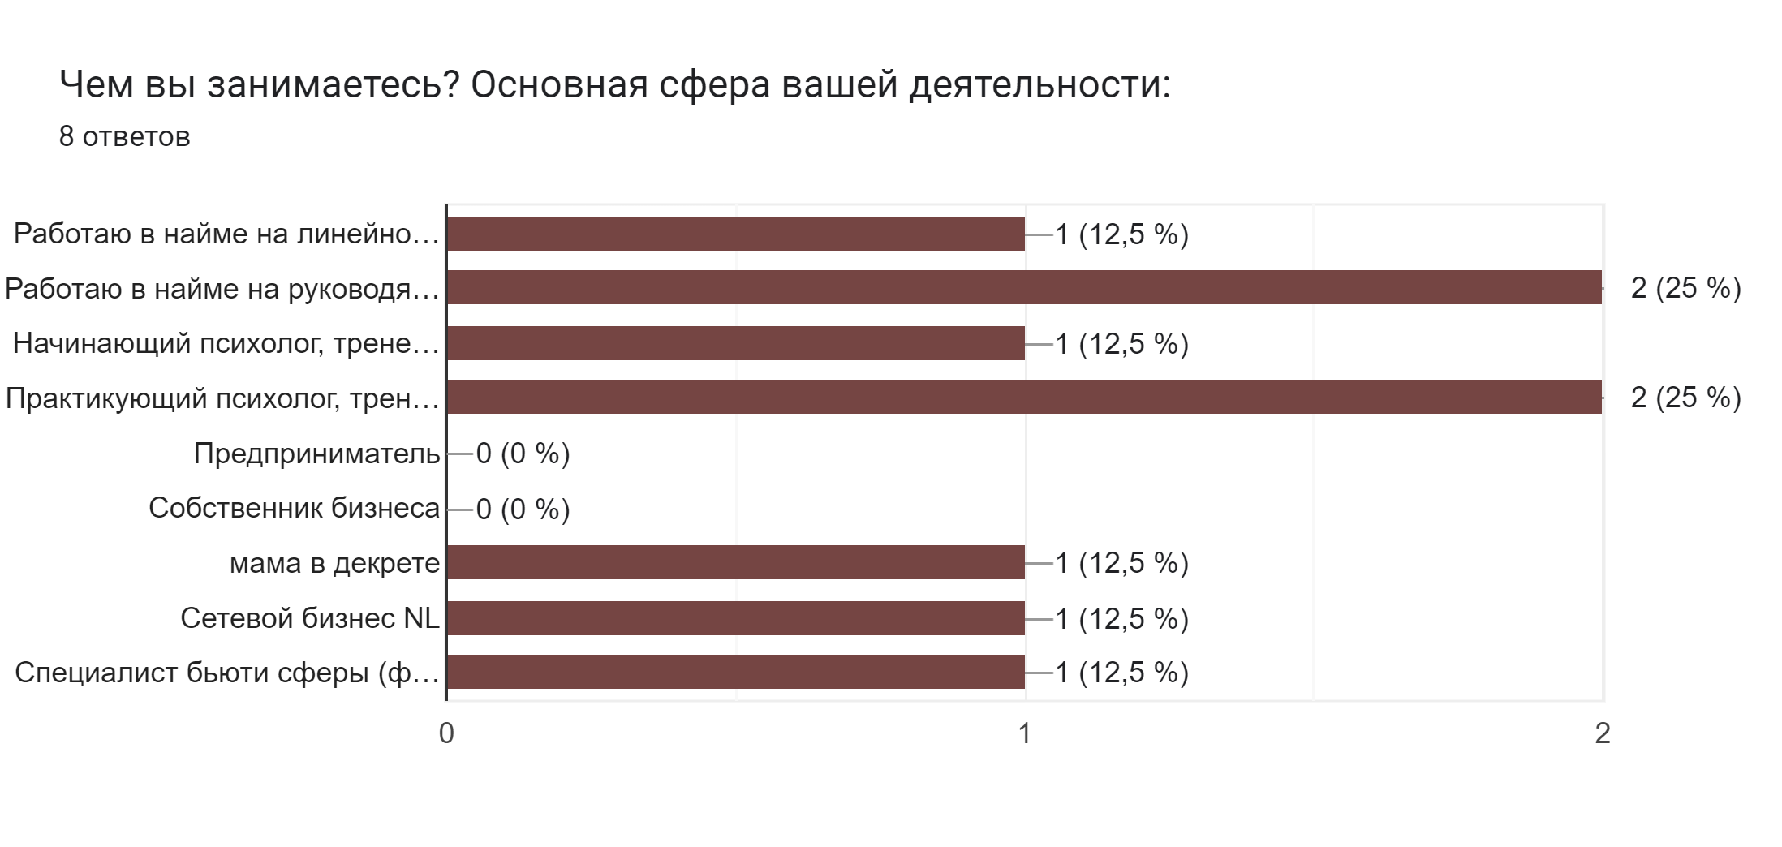
 |  |  |  | Предприниматели нового поколения (256977 подписчиков) | https://vk.com/next | Бизнес-чат №1 предприниматели (32666 участников) | https://t.me/biznes_chat
 |  |  |  | КОУЧИНГ И КОУЧИ (16002 подписчиков) | https://vk.com/pitercoach | Канал «Бизнес-секреты» — медиа Тинькофф о том, как вести бизнес. Здесь вы найдете актуальные новости, экспертные статьи, истории успехов и провалов предпринимателей и др. (36341 подписчик) | https://t.me/tinkoffbusiness
 |  |  |  | Журнал для коучей Брокколи (2019 подписчиков) | https://vk.com/broccoli.jrnl | Биржа (ищу) коучи, навставники (8274 участника) | https://t.me/birzacouch
 |  |  |  | Саморазвитие | психология, эзотерика, коучинг Блог о саморазвитии, психологии и бизнесе! (871687 подписчиков) | https://vk.com/moneysecrets | Психология (43365 участников) | https://t.me/PsychologiesRussia
 |  |  |  | Тренинги. Коучинг. Деловые игры (9080 подписчиков) | https://vk.com/ipaccru | Психология (68493 участников) | https://t.me/psikhologiaq
 |  |  |  | Ваш личный Бизнес-коучинг | БизКоуч (16289 подписчиков) | https://vk.com/mybiz2014 | Юля SMOORFY: блог, психология успеха (27862 участника) | https://t.me/smoorfy_official
 |  |  |  | Крипто Коучинг психологии жизни (32331 подписчиков) | https://vk.com/club158028940 | Мурадян о коучинге (30509 участников) | https://t.me/ymuradyan
 |  |  |  | Психологи шутят (50027 подписчиков) | https://vk.com/psy_humor | Сливы курсов (6105 подписчиков) | https://t.me/+NLl9l7woz0JjMDJi
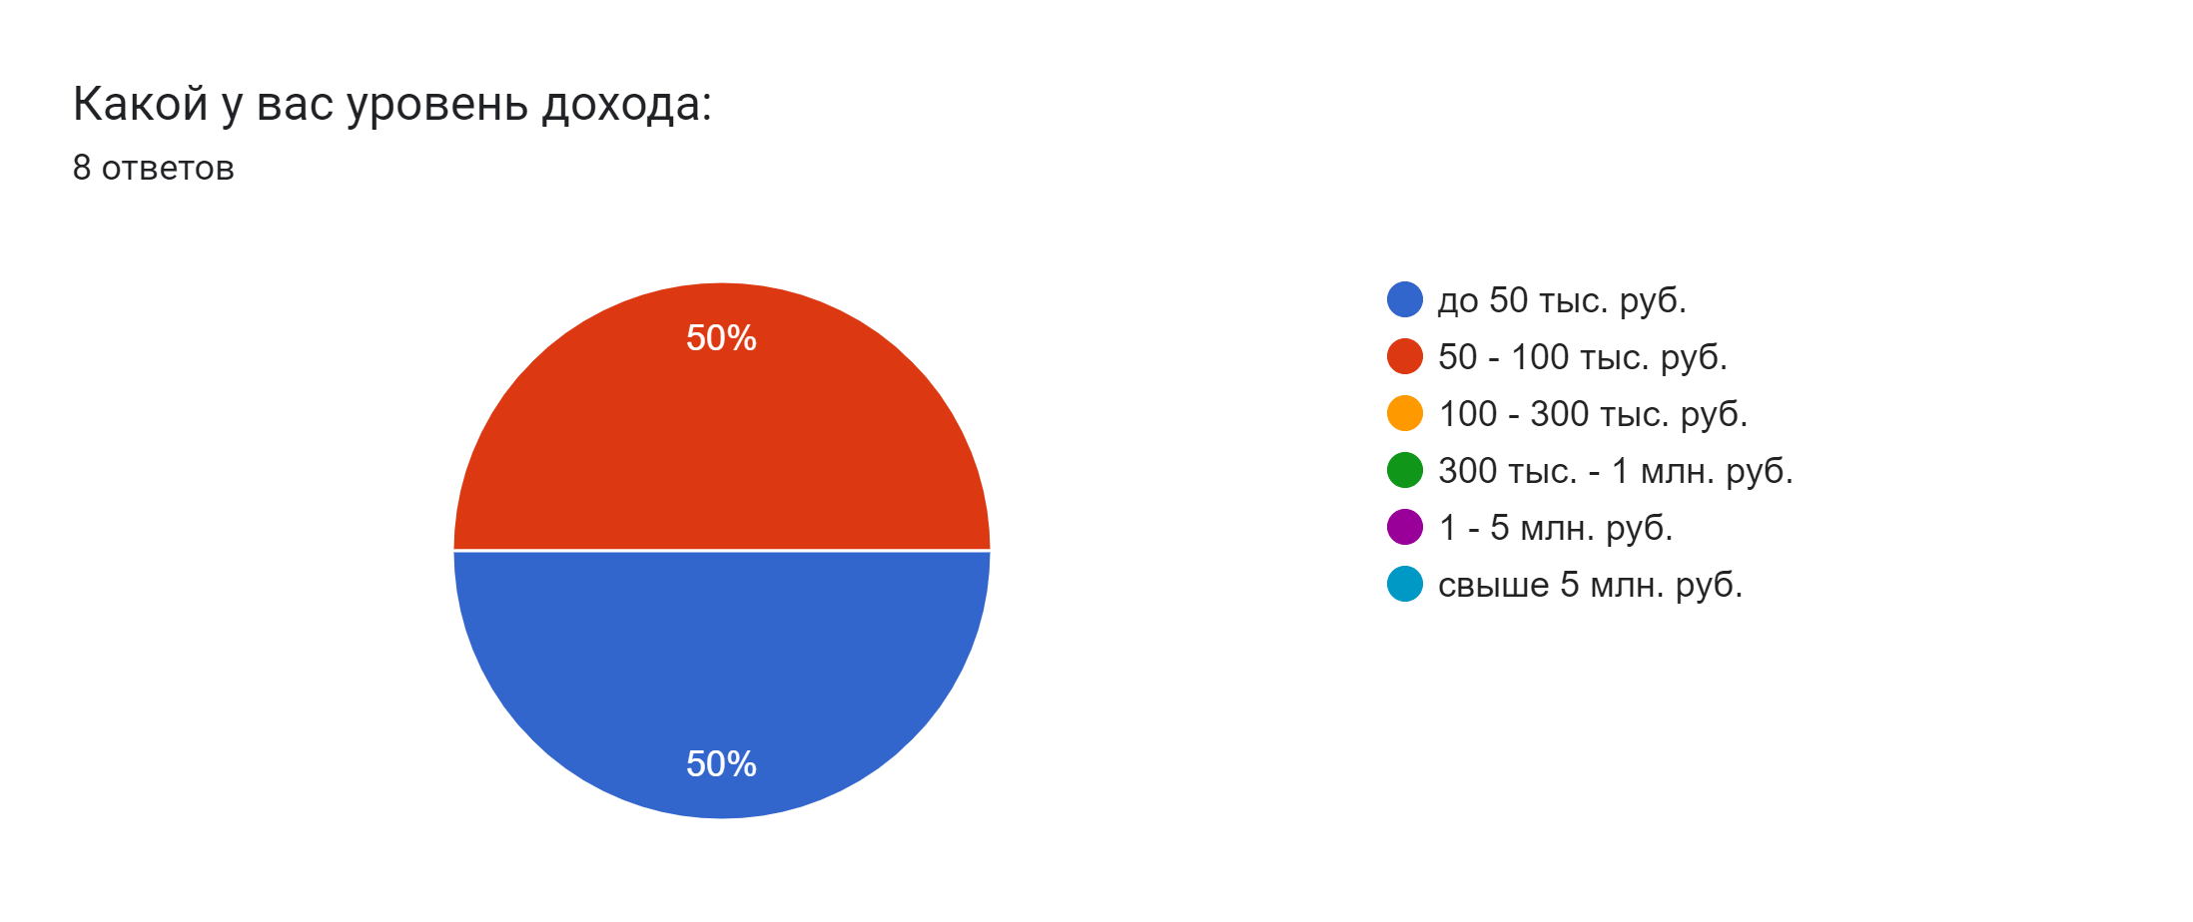
 |  |  |  | Сообщение для рассылки |  | Психология Макаров (5079 подписчиков) | https://t.me/psikhologiam
 |  |  |  | Добрый день. Хочу сказать спасибо! За то, что открыли это сообщение. ... нет, СТОП! Поучаствуйте в крутом опросе о качестве обучения по курсам коучинга! В качестве благодарности мы отправим Гайд о профессии коуча-супергероя! Заполните анкету, станьте супергероем в своей жизни! https://forms.gle/cQRACh1VY9dc3hhE9 |  | Здоровье и город (9983 подписчика) | https://t.me/healthandcity
 |  |  |  |  |  | Я вижу жизнь так (23277 подписчиков) | https://t.me/alianaustinenko
 |  |  |  |  |  | В целом все чаты, где есть активная аудитория, комменты.
 |  |  |  |  |  | Каталог ТГ | https://telegros.ru/
 |  |  |  |  |  | Психологические тесты 24 827 subscribers | https://t.me/WorldWord11
 |  |  |  |  |  | Софт Скил навыки 95 287 subscribers | https://t.me/iAmbitious
 |  |  |  | Всем привет) Ребят, очень нужна помощь! Нужно в короткие сроки собрать инфу о качестве обучения по курсам коучинга. Кто где проходил, откликнитесь, пожалуйста! Анкета буквально на 1 минуту времени - потыкать пальчиком в варианты. Пройдите, пожалуйста, кому не сложно, буду оооочень благодарна! Может даже и вас вопросы натолкнут на какие-то правильные мысли. https://forms.gle/cQRACh1VY9dc3hhE9 |  | Чат - этичный маркетинг для психологов и коучей 1 806 участников | https://t.me/marketing_for_psychologists
 |  |  |  |  |  | Чат коучей | https://t.me/coachchat
 |  |  |  |  |  | Психология чат | https://t.me/PsihologiyaChat
 |  |  |  |  |  | Лимиты. ВК - в сутки до 20 сообщений "НЕ друзьям". Телеграм - до 40 сообщений без ссылки и до 10 сообщений со ссылкой. В Инстаграм - до 50 сообщений в Директ сторонним пользователям.

Анализ конкурентов воронки
Название/имя | Лид-магнит (продукт): -название -быстро потребляем -интерактивен -полезен -был оцифрован | Трипваер (продукт): -устан-ть доверие -импульсивн. реш-е -не полный (1 шаг), но ценный -спец. цена | УТП (стимул к покупке): Почему клиенту нужно купить у вас, а не у конкурента. Чем вы отличаетесь от конкурента. | Оффер 4U (спец. пред. для продукта): -полезность -уникальность (призыв к действию) -специфичность -сроки | Основной продукт | Доп. продажа (продукт) | Максимизаторы прибыли (продукт) | Тропинки возврата | Комментарий
5 Prism Сайт https://5prism.ru/freecoach-yandex/ | ПРОФЕССИЯ КОУЧ Бесплатный курс для тех, кто хочет узнать из первых рук, что такое коучинг и как его применять. Зарегистрируйтесь и получите доступ к занятиям + бонус – 5 ловушек мышления. | Бесплатный подготовительный модуль к курсу 5 Prism Бесплатный подготовительный модуль к курсу «Бизнес-коучинг предпринимателей» | 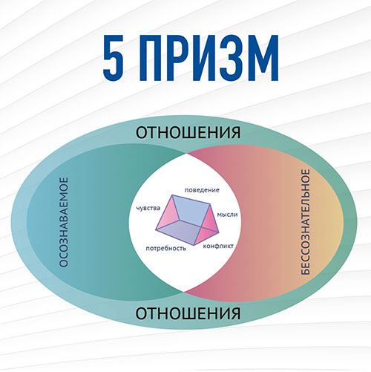 Академия 5 Prism — катализатор профессионального роста коуча — Полный цикл онлайн-обучения с нуля до сертифицированного коуча по стандартам ICF — Преподаватели высшей категории МСС ICF — Международный сертификат + гос.удостоверение — Авторский метод обучения, объединяющий фундаментальную психологию, знания о работе мозга и коучинг — Ученики из 34 стран — Более 2000 коучей обучились на наших программах — 538 студентов получили сертификаты ASCTH — Более 70 кураторов в команде, которое прошли обучение в Академии и выросли внутри нее | Ярких офферов нет. *Обучение коучингу с 0 до PRO. 5 PRISM – КАТАЛИЗАТОР ПРОФЕССИОНАЛЬНОГО РОСТА КОУЧА. Мы Академия полного цикла. Это означает, что человек может прийти к нам абсолютным новичком и пройти путь «с нуля» до профессионала – коуча уровня РСС/МСС ICF. Обучающие программы Академии имеют аккредитации ACSTH и ACTP по международным стандартам ICF. Академия 5 Prism в 2021 году получила образовательную лицензию. | Курсы коучинга: Международная программа CCE ICF - ДЕЛАЙ КАК КОУЧ цена 29900-84000р Международная программа CCE ICF - ДУМАЙ КАК КОУЧ цена 108100-181000р. *Международная программа обучения коучингу с нуля по стандартам ICF - КОУЧИНГ МЕЖДУНАРОДНОГО УРОВНЯ цена 143000-280000р. Программа для начинающих и практикующих коучей, желающих подготовиться к сертификации на уровень ACC - СОПРОВОЖДЕНИЕ ДО ACC цена 96000-104000р. Программа подготовки коучей к сертификации PCC ICF - СОПРОВОЖДЕНИЕ ДО PCC цена 184000-224000р. | -Авторский онлайн-курс 5 PRISM В РАБОТЕ КОУЧА цена 54900-173000р. -Мастерский курс по методу 5 Prism 5 PRISM PRO цены пока нет, СТАРТ КУРСА 13 АПРЕЛЯ 2023. -Курс специализации для коучей - ПРОФЕССИОНАЛЬНЫЙ МЕНТОР-КОУЧ цены нет, Набор завершен (можно оставить заявку на след. поток). -Практический курс БИЗНЕС-КОУЧИНГ ПРЕДПРИНИМАТЕЛЕЙ цена 95000-197100р. -Практический курс PRO ДЕНЬГИ цена 14900-54900р. -Курс ЛИЧНЫЙ БРЕНД ЭКСПЕРТА цена 19000-140000р. -Курс-поддержка для практикующих коучей ПРОФИЛАКТИКА ЭМОЦИОНАЛЬНОЙ УЯЗВИМОСТИ КОУЧА цена 12000р. (курс в записи). | Услуги: -для коучей (Менторинг, Супервизия, Карьерное интервью) -для бизнеса (Формирование культуры бизнес-вовлеченности, Коучинг первых лиц, Коучинг команд и проектов, Бизнес коучинг, Программа «Стажировка») -оказание поддержки | Клуб коучей. ПАРТНЕРСКАЯ ПРОГРАММА Удобный сервис, позволяющий получать доход без дополнительных вложений. Банк знаний: статьи, подкасты, видео, тесты, книги. Онлайн-разборы, аудиозаписи. Полезные рассылки о коучинге и психологии. Telegram ВКонтакте YouTube | Воронка интересная, продуманная по шагам. Хорошая програма в лид-магните, удобная платформа, видны все уроки. Отправляют полезные бонусные уроки. Хорошая идея с бесплатными модулями по программам в качестве трипваера. Есть курсы для доп. продажи и отличные максимизаторы прибыли. Живые отзывы с упором на точки А и Б. Очень привлекают внимание. Благодарственные письма от компаний. Платформа для обучения Getcourse. | 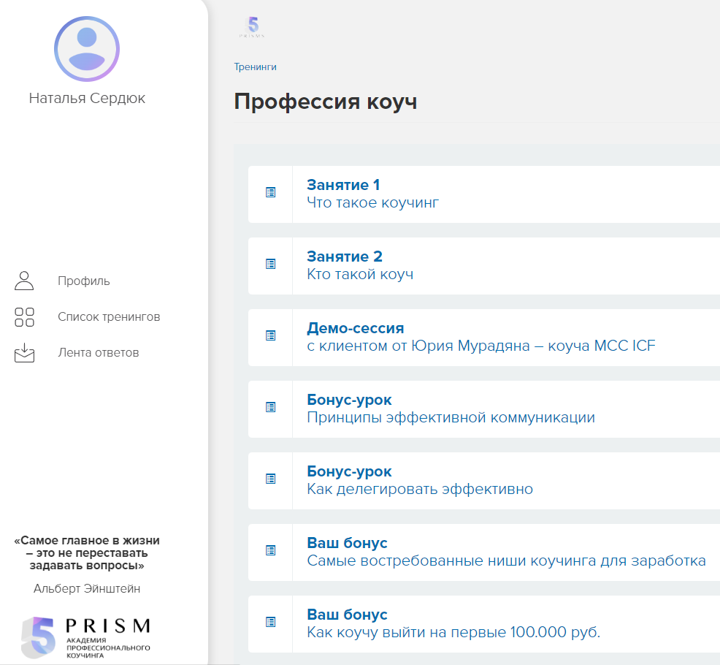
МЕЖДУНАРОДНАЯ АКАДЕМИЯ БИЗНЕС-КОУЧИНГА 2WIN Сайт https://academy2win.com/ | Вебинар 22 октября 10:00 МСК (Суббота) - Как стать коучем. (кнопка Принять участие) КАК СТАТЬ КОУЧЕМ И влиять на результаты и мотивацию РЕГИСТРАЦИЯ БЕСПЛАТНО Все участники вебинара получают в подарок курс по работе с убеждениями 22 октября, ﻿в 10:00 МСК Никаких успешных успехов, только самые действенные инструменты эффективного развития взрослых людей. Подарок за регистрацию "100 вопросов от Бизнес-Коуча" можно скачать по кнопке ниже. | Запишитесь на коучинг с нашими студентами, и вы узнаете об особенностях коучинга на практике из первых рук. 3 коуч-сессии за 1500р. Проработайте свой запрос на 3-х встречах со студентом программы ACTP ICF всего за 1500 рублей. На прохождение всех 3-х коуч сессий даётся 10 дней. Практикум "Сила Лидера". Цель практикума: Изучить и отработать на практике под контролем аккредитованного наставника инструмент усиления энергии лидера. Регистрация по ссылке https://vk.cc/cgQLIG Цена 500р. | ОНЛАЙН ОБУЧЕНИЕ. АККРЕДИТАЦИЯ ICF МЕЖДУНАРОДНАЯ АКАДЕМИЯ БИЗНЕС-КОУЧИНГА 2WIN -Готовим профессиональных коучей по международным стандартам -Развиваем коучинговые навыки у руководителей и HR -Внедряем коучинговую культуру в компаниях Готовим востребованных коучей с нуля Наши выпускники получают сертификаты уровня PCC ICF Обеспечиваем практикой и клиентами из бизнеса | Готовим ТОП-коучей с нуля, практика и клиенты из бизнеса гарантированы. | Стать коучем: МЕЖДУНАРОДНАЯ СЕРТИФИКАЦИОННАЯ ОНЛАЙН ПРОГРАММА ПРОФЕССИОНАЛЬНЫЙ КОУЧИНГ ПО МЕЖДУНАРОДНЫМ СТАНДАРТАМ ACTP ICF (Level 2) цена 60000-250000р. | Для коучей: Авторский интенсив Мастерская долгосрочного контракта цена 30000-40000р. Эмоциональный интеллект. Сила личности цена 30000р. МЕНТОРИНГ - индивидуально цена 9000-22000р., групповой цена 5000р. СУПЕРВИЗИЯ - цена не указана. Диагностика Эмоционального Интеллекта цена 4500-15000р. Диагностика DISC цена 4500-15000р. | нет | Блог Академии 2WIN: -статьи по коучингу -видео блог -новости ПАРТНЁРСКАЯ ПРОГРАММА Академии 2WIN “Сила в партнёрстве” СМИ (очень много публикаций в разных изданиях). Telegram ВКонтакте YouTube | В качестве лид-магнита еженедельный бесплатный вебинар. Обучение проходит на геткурсе. Отправляют полезные бонусные уроки. Ближайшая дата вебинара 22.10.022г. Платформа для обучения Getcourse. | 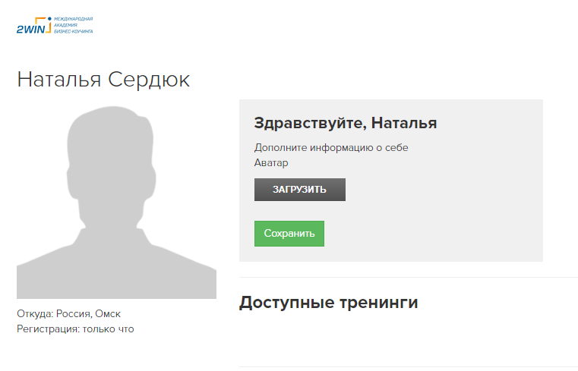
Институт прикладной психологии в социальной сфере Сайт https://psy.edu.ru/ | Дарим набор для старта в профессии — мини-книга, 3 чек-листа и 2 авторские техники. *Имя *Емайл кнопка Подписаться Подпишитесь на рассылку и получите — набор для старта в профессии психолога! *Емайл кнопка Подписаться | Нет | Дистанционное образование для психологов и всех, кто хочет разбираться в психологии. Профессиональная переподготовка Обучение до 1,5 лет. Московский диплом Повышение квалификации Обучение до 4 месяцев. Московское удостоверение Почему у нас выгодно учиться: -Рассрочка 0% на программы профпереподготовки. -Скидка 7% поступающим на вторую и последующие программы. -Бессрочный доступ к материалам предоставляется в случае успешного завершения обучения по программе. -Доступ к вебинарам по теме психологии на весь период обучения, плюс 90 дней после. ► 30 программ дистанционного обучения ► +6500 человек учатся в институте на данный момент Практическая, клиническая, прикладная психология, арт-терапия и коучинг. ✓ Для начинающих психологов. Получите профессию психолога на базе любого высшего образования. ✓ Для работающих психологов. Углубленные знания для специалистов. ✓ Психология для непсихологов. Если вы хотите лучше понимать людей на работе и не только. | Осенние скидки до 40% -Практика по каждой дисциплине/модулю -Вебинары экспертов -Обратная связь от преподавателей-экспертов, общение с одногруппниками -Онлайн-встречи с разбором вопросов от Слушателей -Доступ к вебинарам по теме психологии на весь период обучения, плюс 90 дней после Поступающим - Акции и скидки: Как сэкономить на обучении? -Верните часть суммы, затраченной на образование -Рассрочка без переплат (Только до 16 октября действует скидка до 30% на программы) -Дополнительные скидки -Льготные категории* -Коллективное поступление | Направления: -Программы профессиональной переподготовки -Программы повышения квалификации -Программы дополнительного образования По коучингу: Основы коучинга. Введение в профессию «Коуч» цена 6500р. Коучинг. Эффективные стратегии взаимодействия с клиентом: создание пространства для развития, целеполагание, поиск ресурсов и сопровождение изменений цена 57000р Практическая психология и коучинг: современные подходы к работе с клиентами цена 89000р. | В разрезе коучинга: Бизнес-коучинг: результативные технологии работы с отдельными сотрудниками, командами и организациями цена 27900-30960р. Карьерный коучинг: построение индивидуальной карьерной траектории и сопровождение профессиональной самореализации клиентов цена 19000р.-22950р. Эффективные стратегии консультативной психологии цена 89000р. Эмоциональный интеллект. Техники управления эмоциями и чувствами цена 17000р. Психолог-практик. Базовая клиентоориентированная стратегия и основные методы психологической помощи цена 66700 (набор по факту) | Нет | Присоединяйтесь к нам в социальных сетях! Читайте статьи и полезные материалы по психологии. Скачивайте приложение института! Проходите обучение в любом месте. Блог Опыт выпускников: -видео-отзывы -истории успеха -карьера выпускников Бесплатная психологическая помощь онлайн (указаны контакты специалистов). Telegram ВКонтакте YouTube | В основном больше курсов по психологии. Лид-магнит относится к профессии психолога. Материалы, которые помогут вам в развитии карьеры! Набор для старта в профессии психолога! -Мини-книга "Заработок психолога от А до Я" -Чек-листы: 9 ошибок начинающего психолога. 28 полезных сервисов для психолога. Всё, что нужно для первой консультации с клиентом. -Техники и упражнения: Техника поддерживающая среда. Упражнения для работы с синдромом самозванца. Своя платформа и приложение для обучения.
Психодемия Сайт https://psychodemia.ru/ | Материалы для психологов и коучей. Отбираем главное для практики, учебы и жизни — и отправляем вам каждый четверг. Радуем бесплатными книгами :) *Емайл кнопка (Подписаться) ПОМОгайд (база полезных материалов): -пережить экстремальную ситуацию -справиться со стрессом -получить помощь -жить дальше -работать с клиентами в кризисных ситуациях -отправить клиенту Мини-курс Что такое коучинг бесплатно. Учиться бесплатно - мини-курсы с доступом навсегда. Консультации: -бесплатная помощь коуча или психолога -карьерные консультации | Нет | Психодемия — онлайн-школа психологических профессий. Даем современные знания и навыки для работы с людьми. Поддерживаем во время обучения и после. Выдаем официальные сертификаты и дипломы. Почему учатся у нас? -Форматы обучения, которые позволяют развивать навыки. Основа обучения в «Психодемии» — работа в группах с другими студентами и экспертами. -Только актуальные научные знания. У нас есть собственная научная лаборатория — в ней профессиональные психологи проводят исследования, участвуют в разработке курсов и постоянно контролируют эффективность обучения на наших программах. -Опытные преподаватели-практики. Вы обучаетесь у российских специалистов, которые работают с клиентами в среднем 10−15 лет. -Поддержка в учебе. Вы осваиваете новое в безопасном и поддерживающем пространстве. У нас можно задавать глупые вопросы, делиться затруднениями и хвастаться победами. -Официальные сертификаты и документы о квалификации. У нас есть лицензия на осуществление образовательной деятельности № Л035-01298-77/00179891, выданная Департаментом образования и науки города Москвы «09» апреля 2021 года. -Помощь в карьере. У нас вы учитесь и тому, что поможет после выпуска: этично продвигать себя, находить подходящих вам супервизоров и клиентов — с их поиском помогаем в собственном клиентском центре. | Нет ярких офферов. «Психодемия» это -Онлайн-школа -Научная лаборатория -Клиентский центр -Онлайн-платформа «Психодемия» в цифрах -больше 100 преподавателй -больше 10 000 человек прошли наши курсы -500 человек одновременно учится прямо сейчас -95% студентов проходят курсы до конца -90% занятий курса в среднем посещяет студент Наши принципы в обучении: -Доказательность -Компетентностный подход -Эффективность онлайн-обучения -Безопасность и этичность Вы можете получить налоговый вычет на обучение в размере до 13% от суммы курса. Оставляйте отзывы о Психодемии и получайте подарки. -отзовик -курсмаркет -яндекс.карты -checkroi | Очень много курсов по психологии и коучингу: Психологическое консультирование - 20 курсов Базовая психология - 3 курса Коучинг - 5 курсов Клиническая психология - 4 курса Сексология - 5 курсов Нарративная практика - 2 курса Детская психология - 3 курса Гармония с телом - 4 курса Психология в бизнесе - 3 курса Курсы коучинга: Мастерство коучинга ACSTH цена 99000-144000р. Курс-практика для коучей Мастерство коучинга. Практический модуль цена 65000-85000р. | Подарите профессию: -сертификат 10000р. -сертификат 20000р. -сертификат 30000р. Сертификаты действительны в течение года после покупки. В разрезе коучинга: Мастерство совещаний цена 15000р Велнес-коуч цена 65000р. Психология: Мастерство психологического консультирования. Продвинутый курс цена 165000р. Терапия принятия и ответственности (АСТ) цена 45000р. Основы психологии цена 65000р. Психология в бизнесе Мастерство совещаний цена 15000р. | Лаборатория: -Заказать исследование -Пройти стажировку Наши ключевые партнеры: -НИУ ВШЭ -«Чистые когниции» — медиапроект, занимающийся популяризацией психотерапии и психологии -Коллегия по этике — ассоциация, формирующая и развивающая этические принципы среди психологов и психотерапевтов в России | Сообщество Реферальная программа Тесты в ВК Статьи преподавателей в СМИ. Блог. Отзывы. Telegram, ВКонтакте, YouTube. Рассылки: *Подпишитесь на нашу рассылку. Подписывайтесь на наш дайджест, чтобы не пропустить новые публикации в блоге. Письмо каждый четверг :) *Мы выкладываем полезные материалы и анонсы в нашем канале телеграм, подписывайтесь. *Подпишитесь на нашу рассылку. Одно полезное письмо раз в две недели. Это самый простой способ получать анонсы наших новых курсов и подборки материалов для профессионального развития. *Загляните к нам в социальные сети. Мы публикуем анонсы мероприятий, рассказываем о направлениях и кейсах. События: -прямой эфир, -вебинар -интенсив, -фестивали -день открытых дверей | Очень много бесплатных материалов. Нет трипваера, какого-то ценного материала, чтобы можно было попробовать и в дальнейшем купить курс для полного обучения. Платформа для обучения getresponse. | 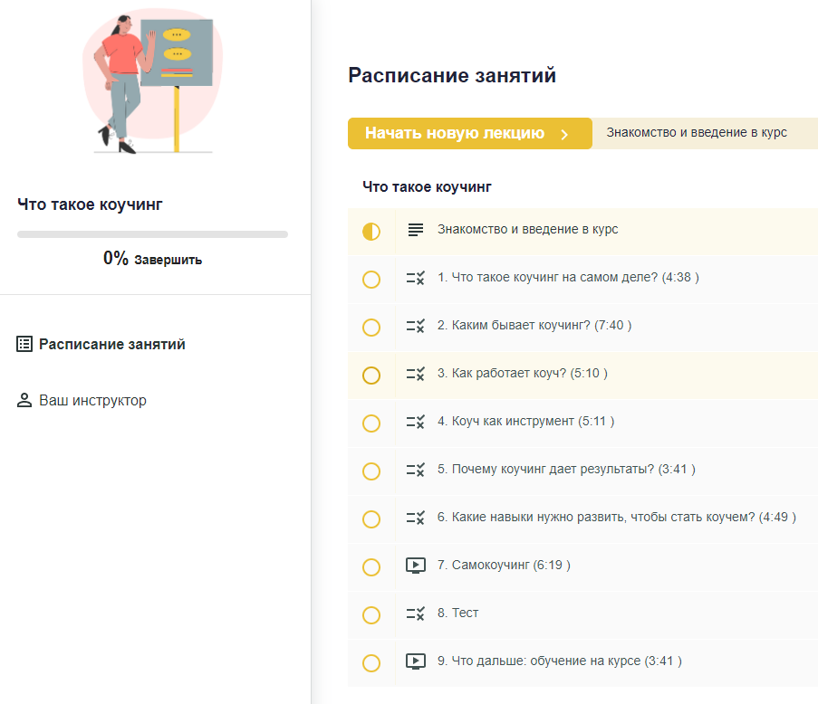
Международный университет коучинга и психологии Павла Качагина Сайт https://kachagin.ru | Запишитесь на кастинг сейчас и получите возможность изучить программу "Коучинг+ Психология" Бесплатно: -О коучинге просто -Стратегическая коуч-сессия -Дневник озознанности -Верное направления развития -3 000 000 в коучинге Бесплатная программа «О коучинге просто» от KACHAGIN UNIVERSITY КАК С НУЛЯ СТАТЬ КОУЧЕМ и обеспечить себя клиентами на полгода вперед даже в кризис. Начните получать профессию бесплатно прямо сейчас. БОНУСЫ за участие: -Рабочая тетрадь -Чат единомышленников для отработки техник -Сессия с профессиональ-ным коучем -Живые воркшопы с освоением практик и обратной связью -Встреча в zoom с основателем университета | Нет | ПАВЕЛ КАЧАГИН: Я помогаю обрести смыслы в жизни. Поставить цели и достичь их максимально быстро и комфортно. Обучаю коучингу и психологии. Помогаю заработать на жизнь мечты. Один из самых дорогостоящих коучей России. | Можете оставить все как есть, а можете начать жить жизнью мечты помогая себе и другим достигать сверхрезультатов. Избавьтесь от сомнений и обретите уверенность прямо сейчас. Запишитесь на первую коуч-сессию с Павлом Качагиным. Начните зарабатывать и осуществите все свои мечты. Запишитесь на первую коуч-сессию с Павлом Качагиным. *Доступы к программам: -"Коучинг+Психология" сертификационная программа обучению коучингу и психологии -"Быстрый старт онлайн" система выхода на первые 100 000 рублей в месяц и выше -"Построение прибыльной практики" система выхода на 300 000 рублей в месяц и выше -"Коуч Миллионер" Масштабирование дохода до 1 000 000 рублей в месяц -И другие программы Павла Качагина | ПРОЕКТЫ ПАВЛА КАЧАГИНА: -Международный университет управления, коучинга и психологии -Коучинг + Психология -Персональный коучинг Быстрый старт онлайн цена 70000-100000р. Коучинг+Психология цена не указана, есть 4 тарифа (кнопка Воспользоваться спец. предложением). | -Построение прибыльной практики -Коуч миллионер *Персональный трехмесячный коучинг до результата с Павлом Качагиным всего доступно 5 мест (осталось 3) цена 300000р. | Индивидуальная сессия цена 350000р. -Продюсерский центр -Ассоциация бизнес тренеров, коучей, психологов и консультантов -Корпоративное обучение | Марафон разборов Примеры с тренингов, уроков и выступлений ВКонтакте YouTube Telegram | Воронка интересная, продуманная по шагам. Хороший лид-магнит, обучение 2 недели, информация ценная, много работы с ресурсным состоянием. Обучение проходит по видео-урокам и есть живые встречи и разборы. Радует глаз стилистика и яркое оформление (но местами перебор с фото и эмоциями Павла), информация подается четко и структурировано. С этого лид-магнита продажа курса Коучинг+Психология. Платформа для обучения Getcourse. | 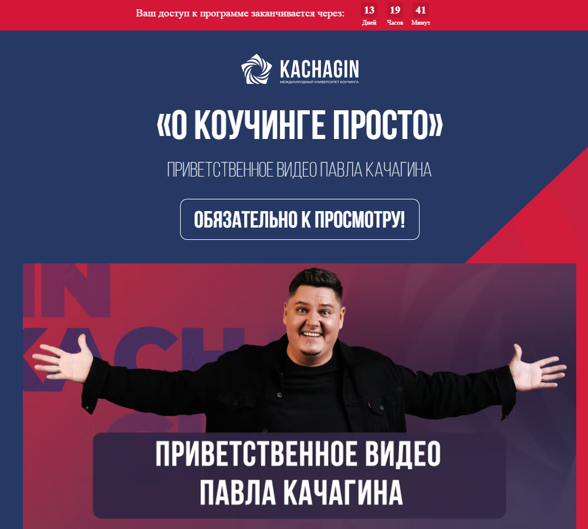
Coaching Solutions Inc. Академия экспоненциального коучинга Михаила Саидова Сайт https://exponentialcoachingacademy.com/biznes-kouching_katalizator?utm_source=tg&utm_medium=organic&utm_campaign=Misha_post | РУКОВОДСТВО КАК СТАТЬ КОУЧЕМ Узнайте о первых важных шагах в одной из самых наполняющих и достойно оплачиваемых профессий. Заполните форму, чтобы получить доступ к урокам и начать изучение. Получите грант на обучениедля коучей общим фондом $3 009 000 В 2022 году мы собираемся бесплатно обучить 2950 коучей в интенсивной 4-дневной программе с полным живым погружением в самые сложные элементы коучинга. Стоимость программы без гранта — $1020. (кнопка Записаться в лист ожидания) |  | Миссия нашей Академии — помочь миллиарду людей улучшить свой человеческий опыт. 1498 участников программ 142 сертифицированных экспоненциальных коуча 58 коучей в команде Мы не выпускаем консультантов. Мы создаем мастеров дела в работе с людьми. В программах Академии Экспоненциального Коучинга вы учитесь конкретным коучинговым, тренерским и преподавательским навыкам. Это дает вам возможность: -Стать коучем, который действительно трансформирует жизнь клиента за один разговор, а не просто понимающе кивает за 100$ в час. -Идти на большую глубину в работе с клиентами и решать серьезные проблемы, за которые не берутся другие специалисты. -Отстроиться от 95% коучей и выстроить практику с доходом от 4 тысяч долларов в месяц. -Стать востребованным коучем, к которому клиенты занимают очередь на месяцы вперёд, и гордиться своей профессией коуча! | *ПОЛУЧИ СЕРТИФИКАЦИЮ В БИЗНЕС-КОУЧИНГЕ и стань коучем собственников малых и средних бизнесов или катализируй собственный. Единственная программа, которая учит масштабировать бизнесы от 30 тысяч до 30 млн долларов в год. «ЭКСПОНЕНЦИАЛЬНЫЙ КОУЧ» — ИЗ-ЗА ЭТОЙ ФРАЗЫ ВАС БУДУТ ВЫБИРАТЬ, НЕ ГЛЯДЯ НА СТОИМОСТЬ ВАШИХ УСЛУГ, ПОТОМУ ЧТО ВЫ ГАРАНТИРОВАННО ПРИВЕДЕТЕ КЛИЕНТА К РЕЗУЛЬТАТУ. ЭТО ТО, ЗА ЧТО ЛЮДИ ГОТОВЫ ПЛАТИТЬ МНОГО. Самая большая коучинговая компания в Европе Работаем на 26 языках в 26 странах Сертифицировали более 500 MCP коучей Проводим более 9000 индивидуальных коуч-сессий в год Фасилитируем более 2500 групповых коуч-сессий в год За три года увеличили оборот с $500 до $1,8 млн в месяц и продолжаем расти | *Катализатор цена $10000. Экспонента - нет цены. | Проект Школа жизни (3 мес): курс «Экспоненциальная уверенность» курс «Мастер метода ОЗЭРО» весь предыдущий закрытый контент Школы Жизни: воркшоп «Деньги изнутри наружу» воркшоп «Денежная зависимость» воркшоп «Как жить в абсолютном изобилии» мастер-класс «Вы так и не полюбили. Как начать самые важные отношения в своей жизни, даже если вы давно в браке» воркшоп «Матушка, да вы самозванка» курс по мягкой ассертивности курс по денежному мышлению Метод Реактивной Трансформации цена $1350. Видение насквозь цена $1350 Система_20 цена $1350 Менторская цена $6000 | Книги Проект Школа жизни (3 мес): курс «Экспоненциальная уверенность» курс «Мастер метода ОЗЭРО» весь предыдущий закрытый контент Школы Жизни: воркшоп «Деньги изнутри наружу» воркшоп «Денежная зависимость» воркшоп «Как жить в абсолютном изобилии» мастер-класс «Вы так и не полюбили. Как начать самые важные отношения в своей жизни, даже если вы давно в браке» воркшоп «Матушка, да вы самозванка» курс по мягкой ассертивности курс по денежному мышлению | Выпускники: -истории выпускников -отзывы -наши выпускники Сообщество. Блог, подкасты. Марафон Статьи Задать вопрос Рассылка Telegram ВКонтакте YouTube | Интересный формат лид-магнита - аудио-записи уроков. И далее идет продажа (приглашение пройти собеседование) курсов Каатализатор и Экпонента. В качестве доп. продажи проект Школа жизни. Платформа для обучения Getcourse. | 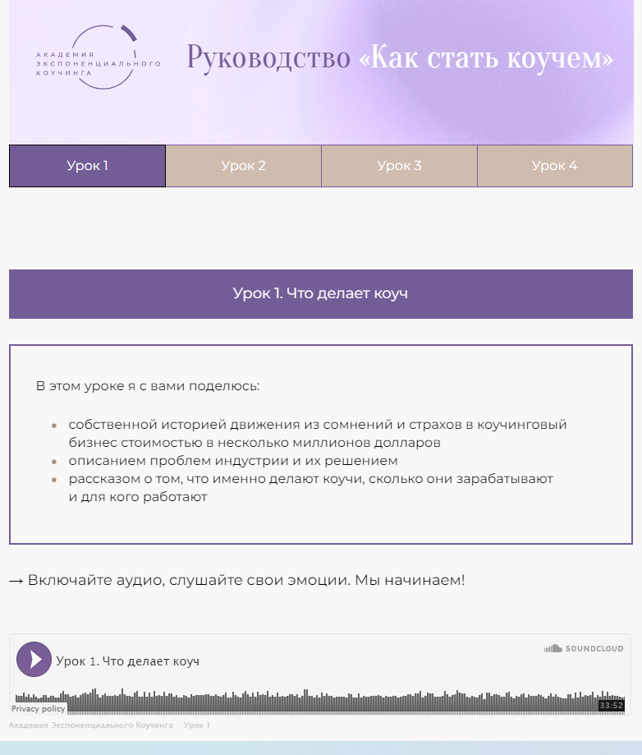
Академия Стратегического Коучинга Ирины Михалициной Сайт https://procoaching.academy/ | Запись открытого урока «ШКОЛЫ КОУЧИНГА» Оставьте свой email и мы отправим вам запись Открытого урока «Школы Коучинга» Онлайн мастер-класс Тренер - миссия выполнима! Тренерство как профессия, путь лидера и самореализация. ВВЕДИТЕ СВОЙ АДРЕС ЭЛЕКТРОННОЙ ПОЧТЫ И ТЕЛЕФОН (кнопка Смотреть запись вебинара) РУКОВОДСТВО ПО КОУЧИНГУ «11 коучинговых вопросов, которые трансформируют жизнь и бизнес» | Нет | Наша Миссия - развивать профессиональный коучинг на русскоязычном пространстве в соответствии с международными стандартами IAC и предоставлять коучам возможности для дальнейшего развития. Чем уникальна Школа Стратегического Коучинга: -9 ключевых навыков Коучингового Мастерства. По стандарту IAC (Международной Ассоциации Коучинга) -Стратегическая Интервенция. Трансформационный метод -Экологичные техники НЛП. Нейро-Лингвистическое Программирование от Джона Гриндера, создателя этого направления -Системная Психология Отношений. Метод, созданный Клоу Маданес, который помогает сделать человека "сильным элементом" в его окружении. | Нет ярких офферов. Работаем по лицензии Международной Ассоциации Коучинга. Академия Стратегического Коучинга была создана в 2009 году для обучения и сертификации коучей и тренеров. Мы работаем по Лицензии IAC (Международной Ассоциации Коучинга). Наши студенты – предприниматели и менеджеры, педагоги и психологи, консультанты и тренеры, а так же все, кто интересуется развитием человеческого потенциала. | Школа коучинга. Школа тренеров XXI. НЛП. Школа Стратегического Коучинга цена 120000-350000р. | Школа Бизнес-коучинга цена 45000-95000р. Программа обучения “Тренер-методист” 40000-95000р. МЕТАФОРИЧЕСКИЙ КОУЧИНГ цена 35000-79000р. Мастер-группа “100 дней для вашего бизнеса” цена 39000р. | Нет | Расписание Блог Встречи и мастер-классы для своих. Найти своего коуча. Отзывы (видео) Партнерская программа Истории Бонусы, книги, интенсивы, готовые программы работы. Может быть поставить все на паузу до лучших времен? - ответы на вопросы. Telegram ВКонтакте YouTube | В качестве лид-магнита Запись Открытого Урока "Школы Стратегического Коучинга" На Открытом Уроке вы узнаете: 1 часть Система профессионального роста коуча. Чем вам полезна Международная Ассоциация Коучинга Что такое “IAC Coaching Masteries” Как быстро развить навыки коуча Как подготовиться к международной сертификации IAC 2 часть 3 роли коуча в работе с клиентом Изменения первого и второго уровня Как ускорить свой выход на платных клиентов. Платформа для обучения sendsay. | Так и не отправили запись урока. Позже стала приходить рассылка.

Semrush
Критерии | Органический поисковый трафик | Платный поисковый трафик | Обратные ссылки | Основные органические конкуренты
5 Prism Сайт https://5prism.ru/ | 1,7К (-1%) Ключ.слова: 506 Лушие 12 (объем): 5 prism 30 круг баланса 40 лайф-коуч 30 коуч это 40 8 сфер жизни 30 | 67 (-46%) Ключ.слова: 5 | 1,6К Ссылающие домены: 560 | 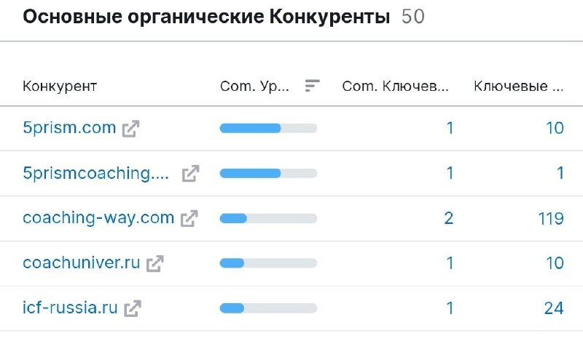 | 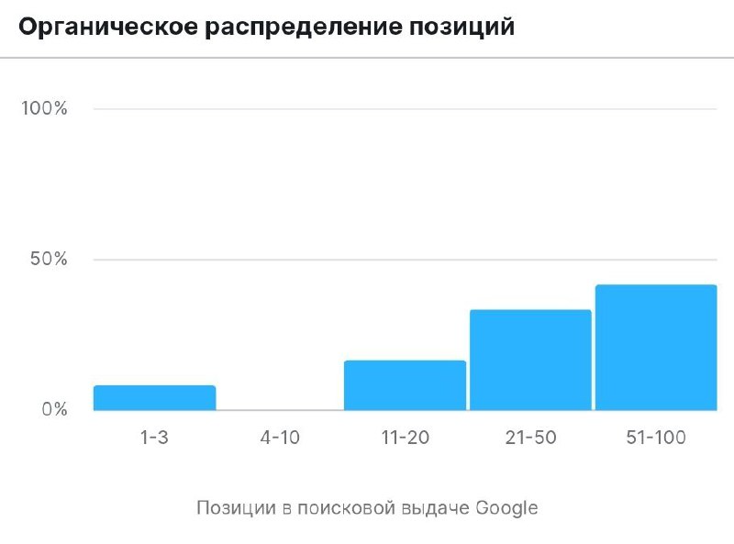 | 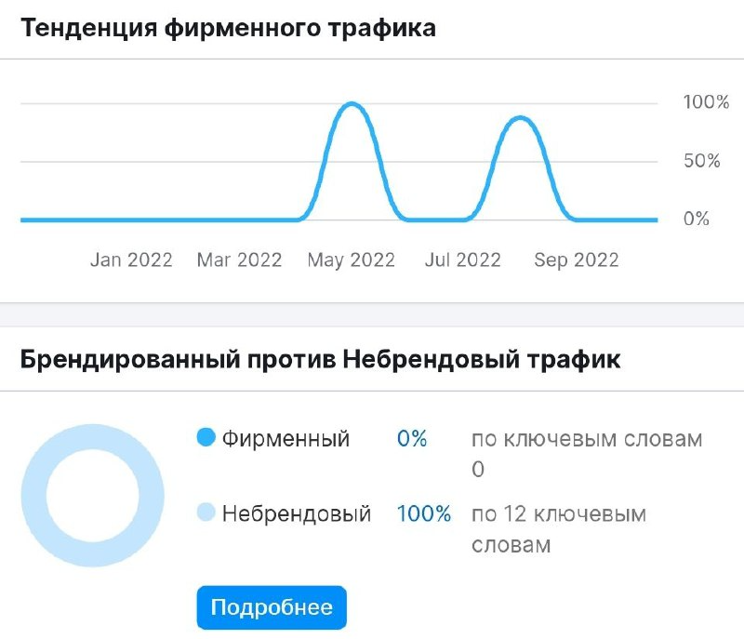
Международная академия бизнес-коучинга 2WIN Сайт https://academy2win.com/ | 59 (+44%) Ключ.слова: 123 Лучшие 1 (объем): коучинг 30 | 0 | 293 Ссылающие домены: 74 | - | 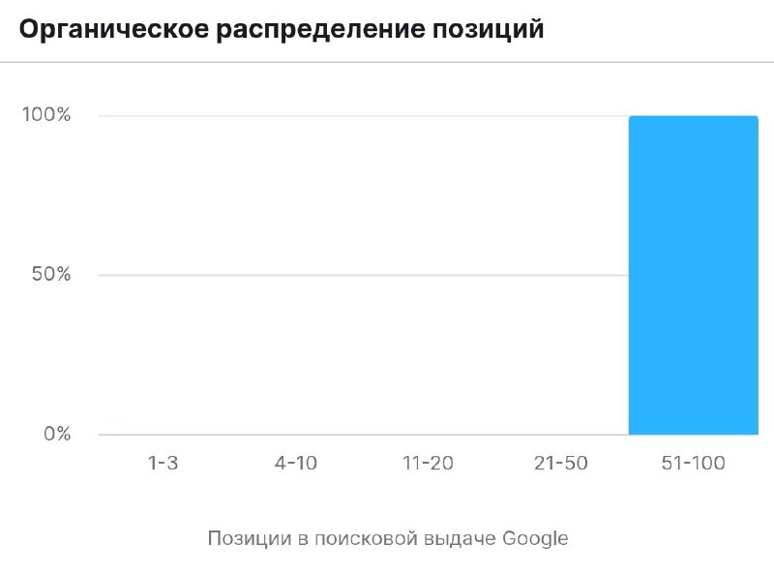
Институт прикладной психологии в социальной сфере Сайт https://psy.edu.ru/ | 30,1К (-2,9%) Ключ.слова: 3,8К Лучшие 69 (объем): токсичный че...40 синдром сам...170 психологу 110 гештальт тер...170 самозванца с...50 | 22 (+633%) Ключ.слова: 2 | 2,3К Ссылающие домены: 246 | 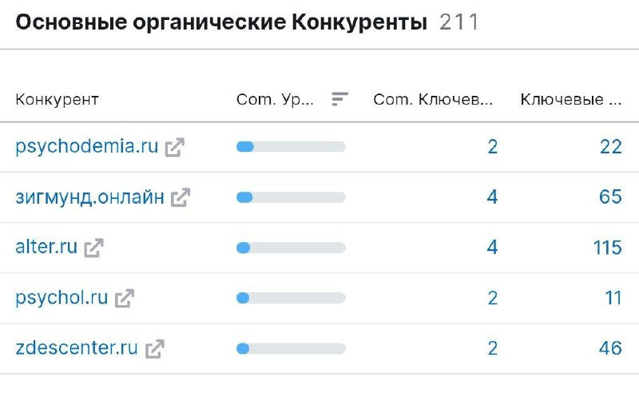 | 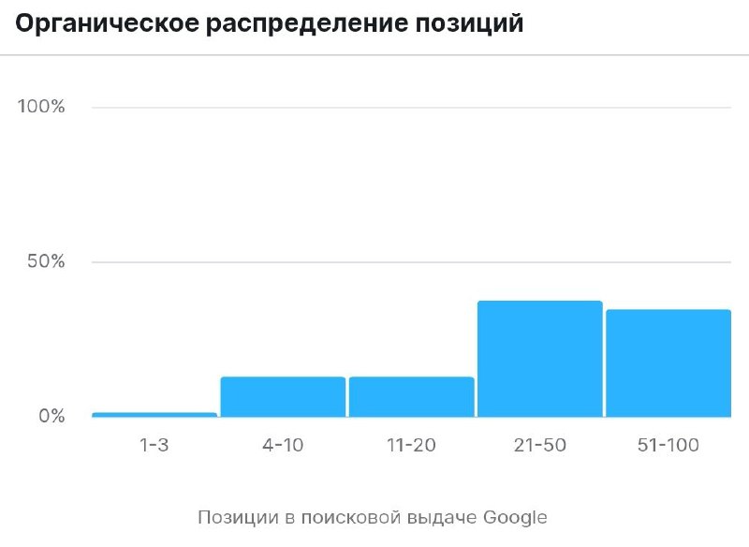 |  | 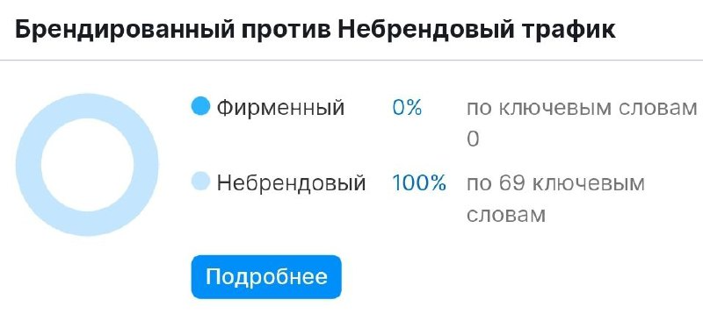
Психодемия Сайт https://psychodemia.ru/ | 2,1К (+7%) Ключ.слова: 744 Лучшие 22 (объем): психолог 260 психосоматика 390 консультация... 30 эмпатия 480 эмпатия 390 | 176 (+100%) Ключ.слова: 16 | 5,6К Ссылающие домены: 247 | 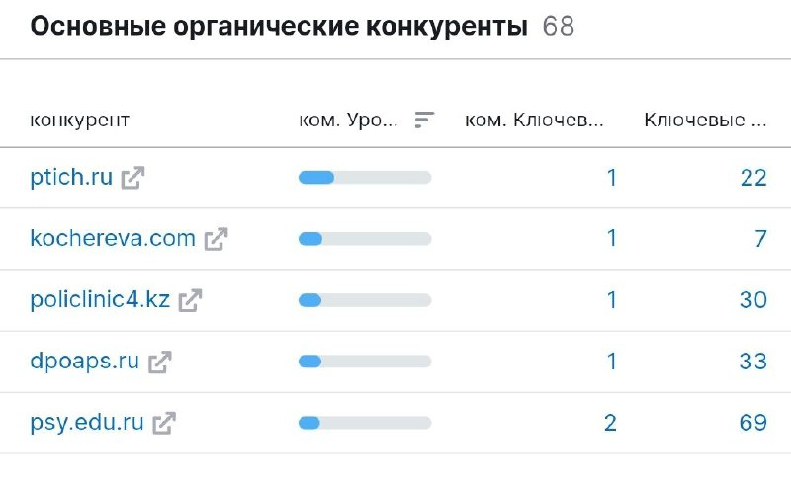 | 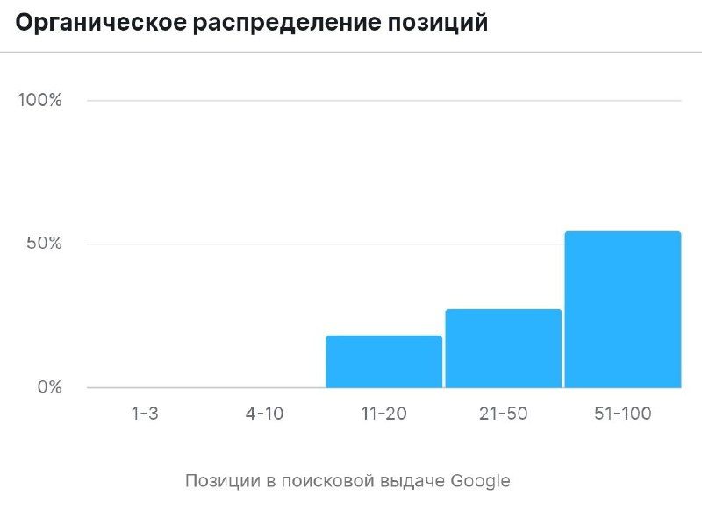
Международный университет коучинга и психологии Павла Качагина Сайт https://kachagin.ru | 2 (0%) Ключ.слова: 1 | 0 | 2 Ссылающие домены: 2 | -
Coaching Solutions Inc. Академия экспоненциального коучинга Михаила Саидова Сайт https://exponentialcoachingacademy.com | 25 (-31%) Ключ.слова: 23 Лучшие 1 (объем): экспоненциа... 30 | 0 | 782 Ссылающие домены: 99 | 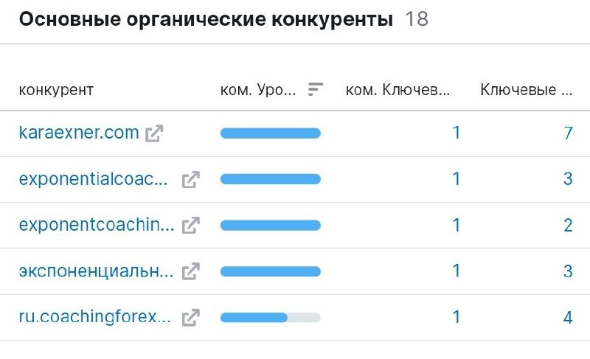 | 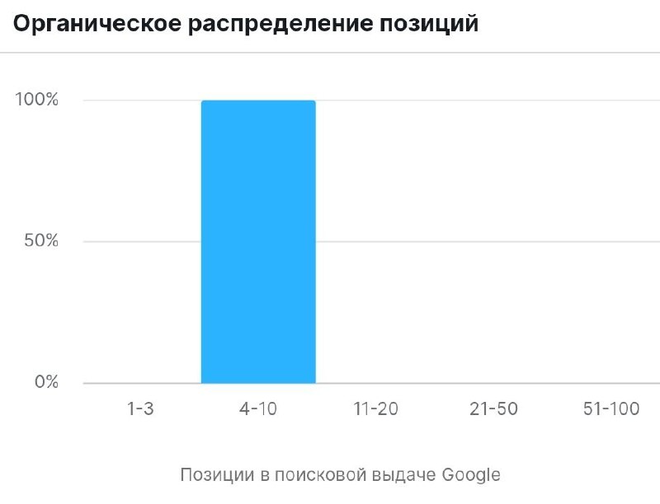
Академия Стратегического Коучинга Ирины Михалициной Сайт https://procoaching.academy/ | 28 (-3,4%) Ключ.слова: 82 | 0 | 318,6К Ссылающие домены: 359 | -
Сайт https://irinaleadercoach.com/ (мастер-класс) | 9 (-72%) Ключ.слова: 3 | 0 | 371К Ссылающие домены: 455 | -
Академия Эффективного Коучинга Елены Овсянниковой Сайт https://kouchluck.ru/ | 0 | 0 | 4 Ссылающие домены: 2 | -
Сайт http://aecoaching.ru/ (марафон) | 0 | 0 | 0 | -

